Parametric_Stability
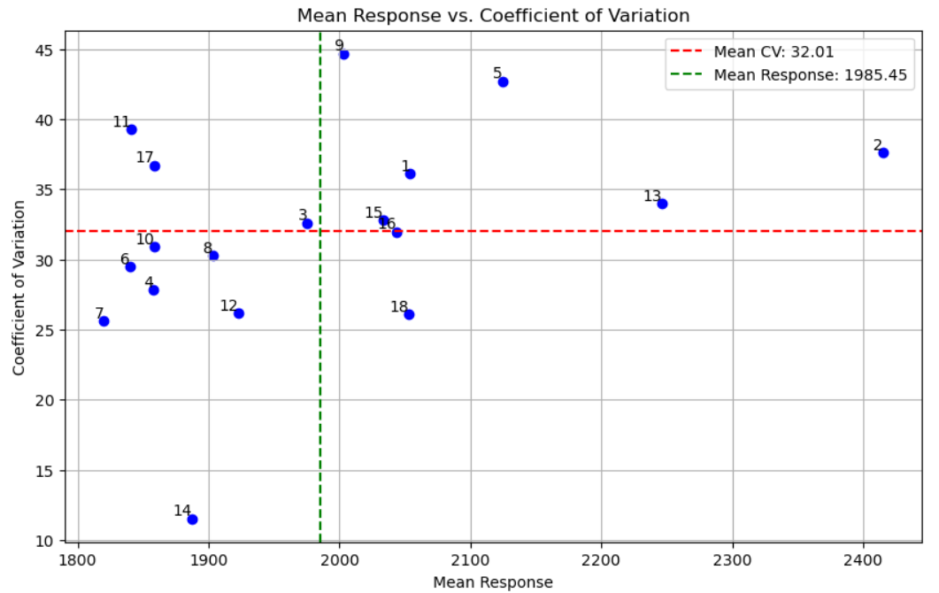
Genotype | MeanResponse | EnvironmentalCV |  | EnvironmentalStdDev | Eqovalance_Rick | StabilityVariance(Shukla) | RegressionCoefficient(Beta:b) | DeviationfromRegressionLine | R-Squared(R^2)
1 | 2053.6875 | 36 | 550608.18229 | 742.029772 | 95033.131703 | 31172.275467 | 1.200412 | 25198.058213 | 0.969491
2 | 2415 | 37.616169 | 825245.95833 | 908.430492 | 323542.86781 | 116863.42651 | 1.468289 | 39916.176722 | 0.967754
3 | 1975.5 | 32.595161 | 414629.625 | 643.917405 | 158260.80531 | 54882.653071 | 0.988432 | 79056.047263 | 0.872889
4 | 1857.5 | 27.796707 | 266590.29167 | 516.323824 | 130068.32615 | 44310.473384 | 0.801304 | 43096.320538 | 0.892228
5 | 2124.625 | 42.693911 | 822804.10417 | 907.0855 | 424719.72545 | 154804.74812 | 1.419473 | 114585.67481 | 0.907158
6 | 1840.1875 | 29.460524 | 293903.72396 | 542.128881 | 49538.881703 | 14111.931717 | 0.874401 | 16003.635774 | 0.963699
7 | 1819.9375 | 25.608685 | 217213.84896 | 466.062066 | 193550.96504 | 68116.462967 | 0.706098 | 48777.766792 | 0.850293
8 | 1903.375 | 30.243795 | 331376.1875 | 575.652836 | 161842.96156 | 56225.961665 | 0.874452 | 72162.790142 | 0.854822
9 | 2003.1875 | 44.670527 | 800728.64062 | 894.834421 | 522604.93726 | 191511.70255 | 1.345638 | 194919.15595 | 0.837715
10 | 1858.8125 | 30.887838 | 329644.76562 | 574.14699 | 139545.27406 | 47864.328853 | 0.882147 | 62054.697616 | 0.874502
11 | 1841.1875 | 39.262149 | 522569.64062 | 722.889785 | 154364.83309 | 53421.663488 | 1.135874 | 66923.755881 | 0.914622
12 | 1922.8125 | 26.150245 | 252828.14062 | 502.820187 | 87375.64212 | 28300.716873 | 0.801937 | 21889.462162 | 0.942281
13 | 2246 | 33.98526 | 582640.54167 | 763.308942 | 102287.88865 | 33892.809321 | 1.240383 | 19035.117523 | 0.97822
14 | 1887.6875 | 11.515514 | 47252.723958 | 217.376917 | 590140.59004 | 216837.57234 | 0.298269 | 21444.147101 | 0.697455
15 | 2033.3125 | 32.810596 | 445078.39062 | 667.141957 | 119093.86434 | 40195.050207 | 1.047151 | 58311.549076 | 0.912657
16 | 2043.4375 | 31.967985 | 426730.05729 | 653.245786 | 91128.117814 | 29707.895259 | 1.034968 | 44884.607321 | 0.929878
17 | 1858.9375 | 36.707194 | 465620.34896 | 682.363795 | 218563.6317 | 77496.212967 | 1.030125 | 108777.53972 | 0.844254
18 | 2053 | 26.098852 | 287091.75 | 535.809434 | 81899.076148 | 26247.004634 | 0.850647 | 28554.631425 | 0.933692

